Q2G2
Quadro 2 - Número de empresas de seguros, distribuído pelos grupos de ramos Não Vida

2022 | Empresas de seguros | Mútuas | Sucursais sediadas fora da EU
Acidentes e Doença | 19 | 1 | 0
Acidentes de Trabalho | 14 | 1 | 0
Doença | 18 | 0 | 0
Incêndio e Outros Danos | 15 | 1 | 0
Riscos Múltiplos Habitação | 14 | 1 | 0
Riscos Múltiplos Comerciantes | 12 | 0 | 0
Riscos Múltiplos Industrial | 9 | 0 | 0
Automóvel | 13 | 0 | 0
Marítimo e Transportes | 9 | 1 | 0
Aéreo | 5 | 0 | 0
Mercadorias Transportadas | 9 | 0 | 0
R. Civil Geral | 13 | 0 | 0
Diversos | 19 | 0 | 0
Crédito | 3 | 0 | 0
Caução | 10 | 0 | 0
Assistência | 11 | 0 | 0

Gráfico 2 - Delegações das empresas de seguros

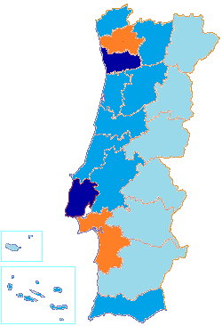

 |  | Menos de 30
 |  | Entre 30 e 60
 |  | Entre 60 e 90
 |  | Mais de 90

Q8G5
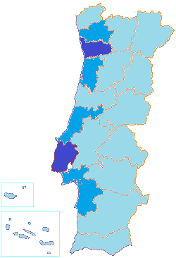
Quadro 8 - Número de mediadores inscritos no final do exercício e respectivas remunerações

2022 | N.º Mediadores | Remunerações (milhares de euros)
Agente de Seguros | 10600 | 954393
Pessoas Singulares | 6924 | 80222
Pessoas Coletivas | 3676 | 874170
Corretor de Seguros | 67 | 199712
Pessoas Singulares | 0 | 0
Pessoas Coletivas | 67 | 199712
Mediador de Seguros a Título Acessório | 4 | 1334
Pessoas Singulares | 1 | 12
Pessoas Coletivas | 3 | 1323
Mediador de Resseguros | 16 | 152
Outros | - | 381
Total Autorizados pela ASF | 10687 | 1,155,972
Mediadores Estrangeiros que notificaram a ASF | 3459 | 33131
Em regime de estabelecimento | 60 | -
Em regime de livre prestação de serviços | 3399 | -

Gráfico 5 - Mediadores, dispersão geográfica

AU6
Gráfico 6 - Parque Automóvel seguro, concentração por distrito

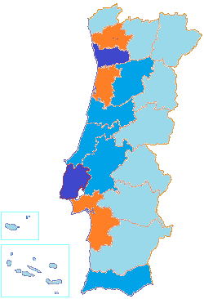

 |  |  |  |  | Menos de 250 000
 |  |  |  |  | Entre 250 000 e 500 000
 |  |  |  |  | Entre 500 000 e 1 000 000
 |  |  |  |  | Mais de 1 000 000

Quadro 60 - Parque Automóvel seguro, por categoria de veículo e ano de construção
210000 | -1 Ano | 1 Ano | 2 Anos | 3 Anos | 4 Anos | Entre 5 a 10 anos | Mais de 10 anos
Categoria | Ano de construção
 | 2022 | 2021 | 2020 | 2019 | 2018 | Entre 5 e 10 anos | Mais de 10 anos
Agrícolas | 1.6% | 2.0% | 1.9% | 1.9% | 1.9% | 9.4% | 81.3%
Ciclomotor | 0.8% | 0.8% | 0.7% | 0.8% | 0.8% | 5.0% | 91.0%
Ligeiros | 2.4% | 2.4% | 2.5% | 3.7% | 4.0% | 20.1% | 64.9%
Máquinas Industriais | 4.3% | 5.6% | 5.6% | 7.3% | 6.2% | 29.1% | 41.8%
Motociclos | 7.2% | 6.7% | 5.8% | 6.0% | 5.6% | 20.9% | 47.8%
Triciclo | 8.6% | 13.0% | 9.0% | 7.3% | 5.3% | 23.6% | 33.2%
Quadriciclo | 4.5% | 3.5% | 2.6% | 2.9% | 2.6% | 13.0% | 70.9%
Outros Veículos | 5.0% | 2.8% | 2.8% | 3.2% | 3.2% | 17.1% | 66.0%

